Ciclo 1 - Smoke Test
Ejecución de casos de prueba - Ciclo 1
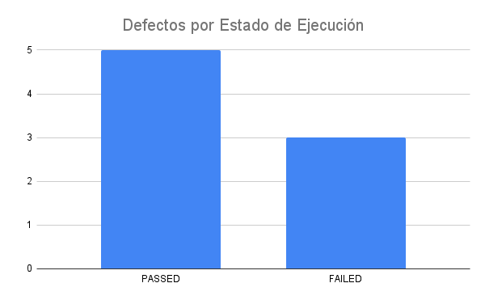
Fecha y Hora | Id | Estado de Ejecución | Ejecutado por | Id Defecto | Notas
17/03/2021 - 17:00 | CP-01 | PASSED | Nazly | N/A
17/03/2021 - 17:00 | CP-02 | PASSED | Nazly | N/A
17/03/2021 - 17:00 | CP-03 | PASSED | Diana | N/A
17/03/2021 - 17:00 | CP-04 | PASSED | Diana | N/A
17/03/2021 - 17:00 | CP-05 | FAILED | Laura | D-01 | Reportado al equipo de desarrollo
17/03/2021 - 17:00 | CP-06 | FAILED | Laura | D-02 | Reportado al equipo de desarrollo
17/03/2021 - 17:00 | CP-07 | PASSED | Romi | N/A
17/03/2021 - 17:00 | CP-08 | FAILED | Romi | D-03 | Reportado al equipo de desarrollo
17/03/2021 - 17:00 | CP-09 | PASSED | Marcela | N/A
17/03/2021 - 17:00 | CP-10 | FAILED | Marcela | D-04 | Reportado al equipo de desarrollo
17/03/2021 - 17:00 | CP-11 | PASSED | Adrián | N/A
17/03/2021 - 17:00 | CP-12 | PASSED | Adrián | N/A

